说明
Megaways Slots - 数学篇（原文数据版）
来源：https://ezslotdesign.com/megaways-math/ 图片：images/megaways-math/04-image-101

轮带（原文）：6轮相同，15格 = K,K,Q,Q,J,J,K,K,Q,Q,J,J,K,Q,J（K5/Q5/J5）
窗口：每轮 2~7 个图案等机率 → 轮上图案平均数 = 4.5
各图案总出现个数 = 轮带次数 x 窗口数（K: 5x2=10 ... 5x7=35）→ 平均 = 5x4.5 = 22.5
实际未出现（原文按窗口列表）：N=2 → 5；N=3~7 → 0；平均 = 5/6 = 0.8333
所有可能数 = 15^6 = 11,390,625；coin = 1000
组合数（原文口径）：6连=22.5^6；5连=22.5^5 x X；4连=22.5^4 x X x 15；3连=22.5^3 x X x 15^2
（15 = "–"平均个数，即非匹配轮的any因子）
赔率表（原文，3/4/5/6连线）：K 5/30/60/300；Q 5/30/60/250；J 5/20/40/200
期望值 = 出现机率 x 得分 / coin；总期望值（原文黄底）= 863.02%
复算：K 345.19% + Q 288.23% + J 230.16% = 863.58%（差异来自原文机率列4位小数舍入）

（本簿已合并为 2 个页签：说明、Megaways 滚轮→Way计算→RTP；各区块：滚轮表 第2~19行，次数与平均 第22~47行，赔率表 第50~57行，Way计算 第60~76行）

── 完整文档（原 老虎机数学专题-Megaways数学.md 存档）──
老虎机数学专题 —— Megaways 数学

来源：https://ezslotdesign.com/megaways-math/ （前篇：megaways-introduce；滚轮表与计算表为图片）
配图：原文 5 张配图已下载到本目录 images/megaways-math/ 并嵌入本文。
配套模型：老虎机数学专题-Megaways数学.xlsx
一、范例设定（参照 Dragon Born）


[图片] 文章题图（Dragon Born） images/megaways-math/01-megaways-header-1080x610-1-1.webp
• 总共 6 个转轮，每一轮都有机会出现 2~7 个图案
二、常见误解 vs 正确做法

• 误解：按每个转轮的图案数个别计算 → 共 6^6 = 46656 个期望值
• 正确：Megaways 只需要算一次
三、计算逻辑（原文）

[图片] 原文滚轮表（15 格，K5/Q5/J5）与窗口说明 images/megaways-math/02-image-100-opt.webp
以图案 K、转轮 1 为例：
• 转轮 1 只有 2 个图案时，转轮 1 每个位置都停一次 → K 总出现个数 = 5 × 2 = 10
• 转轮 1 有 N 个图案 → K 总出现个数 = 5 × N（5 = K 在轮带上的次数）
• 转轮 1 出现 2~7 个图案的机率相同 → 平均 4.5 个图案
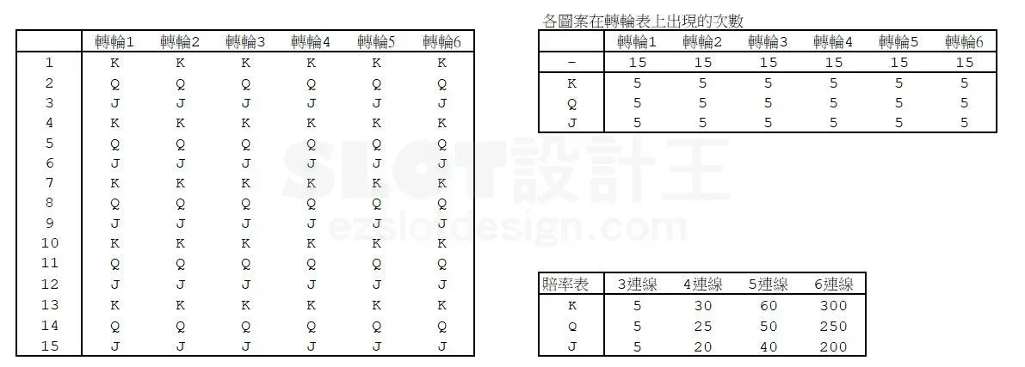
• 平均 K 的总出现个数 = 5 × 4.5 = 22.5
计算重点：先算出每一轮每个图案的
• 1. 平均出现个数
• 2. 平均实际未出现次数
然后就能用与一般 Way Game 完全相同的方式算出总期望值（只需算一次）。
四、进阶备注（原文 PS）

• 即使各图案数出现机率不同，也能用相同逻辑
• 即使转轮上图案数不同时会套用不同轮带，一样只需要计算一次
五、Excel 模型（示范数据）

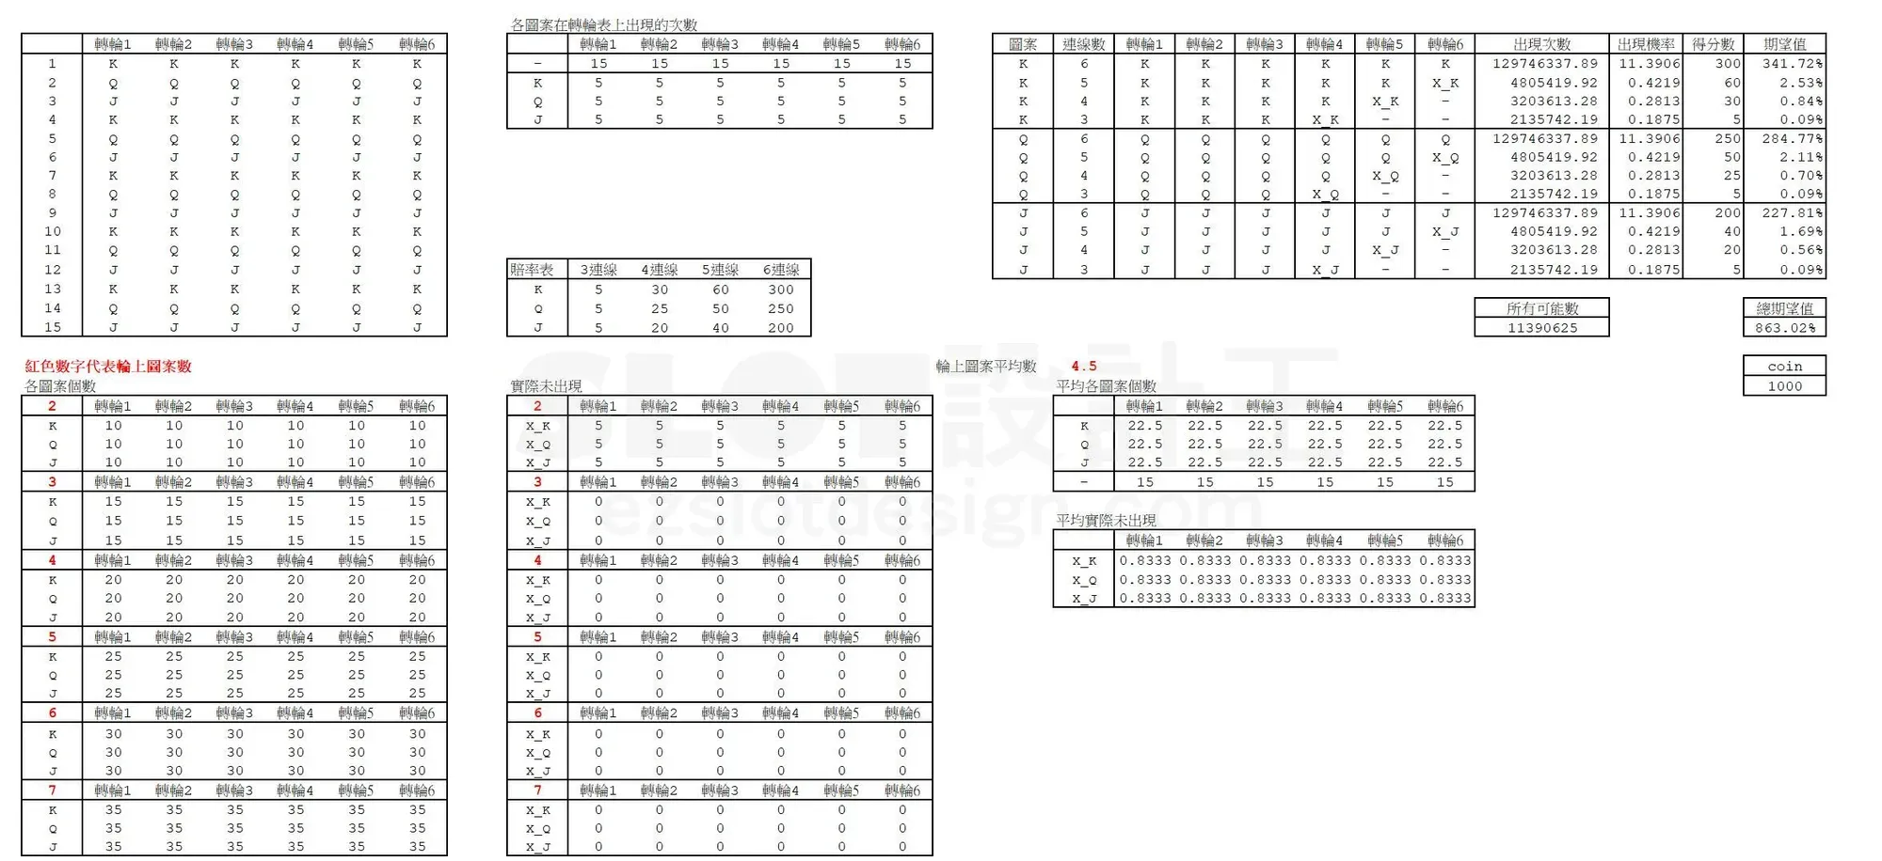
[图片] 原文全部计算表（各图案总数/平均/未出现/出现次数/总期望值 863.02%） images/megaways-math/04-image-101-opt.webp
• 6 个转轮：轮带各含 K/Q/J/10/9 各 5 个（轮长 25）；每轮窗口 2~7 等机率 → 平均 4.5
• 平均出现个数 = 轮带次数 × 4.5；平均未出现次数 = 轮长 × 4.5 − 平均出现个数
• Way Game 组合：恰好 k 连线 = Π(前 k 轮平均出现) × Π(后续轮平均未出现)，k=2~6
• 赔率（2~6 连线）蓝字可改；总可能数 = Π(轮长 × 4.5)
工作表 | 内容
说明 | 方法与公式
Megaways 滚轮→Way计算→RTP | 滚轮表（各轮轮带次数与窗口分布，蓝字）+ 次数与平均（各轮各图案平均出现/未出现个数）+ 赔率表 + Way计算（2~6 连线组合数与 RTP）

原文数据核对（读图回填）

• 滚轮表（原文）：6 轮相同 15 格 = K,K,Q,Q,J,J,K,K,Q,Q,J,J,K,Q,J（K5/Q5/J5）
• 窗口 2~7 等机率 → 轮上图案平均数 4.5；各图案总出现 = 5×N（10/15/20/25/30/35）
• 平均各图案个数 = 22.5；「–」= 15；平均实际未出现 X = 0.8333（= 各窗口未出现均值 5/6：N=2→5，N=3~7→0）
• 所有可能数 = 15^6 = 11,390,625；coin = 1000
• 赔率表（原文，3/4/5/6连线）：K 5/30/60/300；Q 5/30/60/250；J 5/20/40/200
• 组合结构（原文）：6连=22.5^6；5连=22.5^5×X；4连=22.5^4×X×15；3连=22.5^3×X×15²
• 出现次数与原文逐位一致：K6 = 12,974,633.79、K5 = 4,805,419.92、K4 = 3,203,613.28、K3 = 2,135,742.19 ✓
• 原文总期望值（黄底）= 863.02%；本模型复算 ≈ 863.58%（差异为原文机率列 4 位小数舍入）
配图清单（images/megaways-math/）

文件 | 说明
images/megaways-math/01-megaways-header-1080x610-1-1.webp | 文章题图
images/megaways-math/02-image-100-opt.webp | 滚轮表与窗口说明（大图）
images/megaways-math/03-image-100-opt.webp | 同图（小图重复）
images/megaways-math/04-image-101-opt.webp | 全部计算表（大图）
images/megaways-math/05-image-101-opt.webp | 同图（小图重复）

